Plan1
CONCEITOS E DOCUMENTAÇÃO NO PLANEJAMENTO DE RECURSOS HUMANOS | CONCEITOS E DOCUMENTAÇÃO NO PLANEJAMENTO DE RECURSOS HUMANOS
O que são os Recursos Humanos de um projeto? | São todos os grupos ou indivíduos que contribuem com seu tempo, habilidades e empenho para projeto são considerados os Recursos Humanos de um projeto. São as pessoas com papéis e responsabilidades designadas para a conclusão do projeto, afinal são as pessoas, não os softwares ou os planos, quem completam os projetos. Um projeto bem-sucedido é resultante de pessoas que concordam com objetivos e depois os alcançam.
O que é o Gerenciamento de Recursos Humanos? | O Gerenciamento dos Recursos Humanos compreende os processos que organizam e gerenciam toda a equipe do projeto. Apesar das pessoas terrem papéis e responsabilidades bem especificados, é necessário que os seus papéis sejam envolvidos entre todos os membros da equipe, as pessoas precisam estar motivadas para que o projeto seja concluído. Sem bons recursos humanos (e sua boa gestão) não há projeto perfeito nem processo perfeito! Por isso é Tão essencial que o Gerente de Projetos e de Recursos Humanos possa envolver a equipe dessa forma.
O que envolve o Gerenciamento de Recursos Humanos? | Podemos dividir o Gerenciamento de Recursos Humanos em 4 Processos importantes: 1º - Desenvolver o plano de recursos humanos: identificar e documentar as funções, responsabilidades, habilidades necessárias e relações hierárquicas do projeto, além da criar de um plano de gerenciamento do pessoal. 2º - Mobilizar a equipe do projeto: confirmar a disponibilidade dos recursos humanos e obter da equipe necessária para concluir as designações do projeto. 3º - Desenvolver a equipe do projeto: melhorar competências, interação da equipe e ambiente global da equipe para aprimorar o desempenho do projeto. 4º - Gerenciar a equipe do projeto: acompanhar o desempenho de membros da equipe, fornecer feedback, resolver questões e gerenciar mudanças para otimizar o desempenho do projeto.
- reservada para a questão acima -
O que é um Plano de Recursos Humanos? | Plano de Recursos Humanos: é um plano esquemático que identifica e documenta os papéis, responsabilidades, habilidades necessárias e relações hierárquicas do projeto e, além disso, criar um plano de gerenciamento de pessoal, para que o projeto seja concluído com sucesso.
Que informações deverão conter dentro de Plano de RH? | O plano de RH documenta papéis e responsabilidades do projeto, organogramas do projeto e o plano de gerenciamento de pessoal, incluindo o cronograma para mobilização e liberação de pessoal. Nem todas as pessoas e equipes ficarão disponíveis o tempo todo em que o projeto estiver em andamento. Também pode incluir identificação de necessidades de treinamento, estratégias para organização da equipe, programas de reconhecimento e recompensas individuais ou em grupo (para motivação das pessoas), questões de segurança e o impacto do plano de gerenciamento de pessoal sobre a organização (a empresa).
Que fatores poderão ajudar os gestores a elaborar um bom Plano de RH? | Devem ser considerados os seguintes fatores referentes as pessoas ou equipes que fazem parte do Planejamento de RH: - Habilidades necessárias para cada tarefa ou grupo de tarefas - Capacidade de aprender coisas novas - Conhecimento - Personalidade - Disponibilidade - Experiência -Capacidade de trabalhar bem com os outros (trabalho em equipe)
O que é o Diagrama de Matriz de Responsabilidades da RACI? | É um diagrama cujo objetivo é garantir que cada pacote de trabalho tenha um responsável claro e que todos os membros da equipe entendam seus papéis e responsabilidades. Esse diagrama utiliza o padrão RACI (Responsible, Accountable, Consult e Inform) com os termos: "Responsável pela execução", "Responsável pela aprovação", "É consultado" e "É informado".
Ilustre o Uso de um Diagrama RACI: | 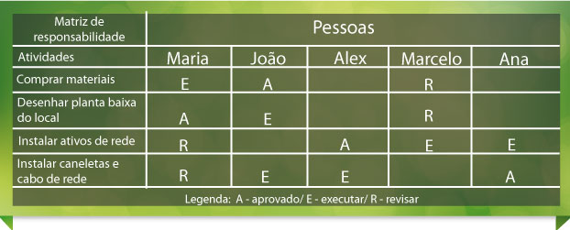
- reservada para a questão acima -

